상품제안서
스미다코리아 도킹형 보조배터리2500mAh | 상품코드: F30291

 |  |  |  |  |  |  | 02-412-0044 | www.easy1.co.kr
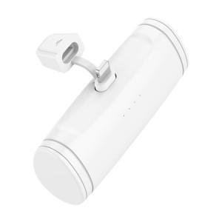

【상세/제작정보】 | ** 배송비- 한박스 100개 / 5000원(별도)

【인쇄/포장옵션】 | 레이저, 풀칼라, 개별인쇄 / 포장지포장

【공급단가】 | 수량 | 100~ | 300~ | 500~ | 1,000~ | 3,000~
*VAT별도 | 단가 | 3,000원 | 2,950원 | 2,880원 | 2,800원 | 2,760원

【상품 URL】 | http://www.easy1.co.kr/src/goods_detail.php?gdno=30291

